关系图
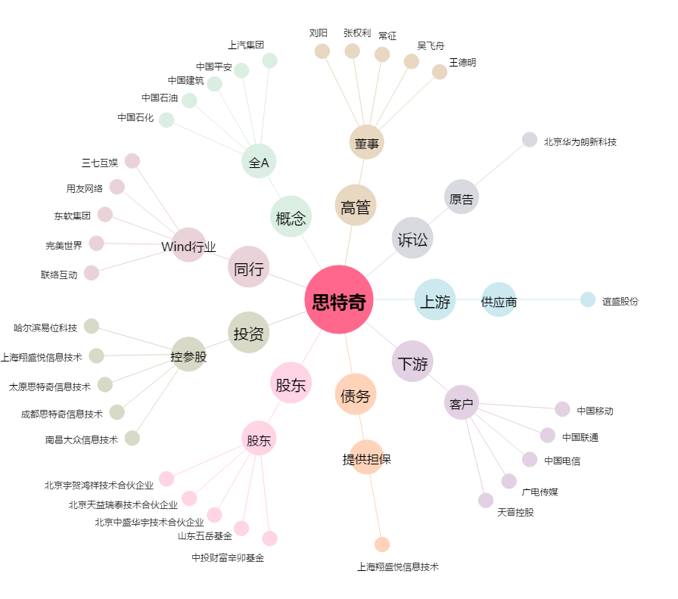
思特奇[300608.SZ] - 关系概览图

